Ficha Técnica
PLANILLA DE DATOS GARANTIZADOS |  |  |  | 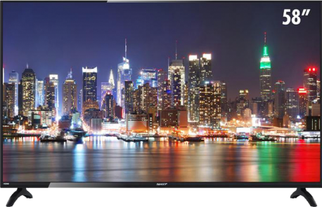

TELEVISOR 58 PULG SMART |  |  |  | CÓDIGO | 2016854
 |  |  |  | FECHA REVISIÓN | 15/2/2022
 |  |  |  | ÁREA ESPECIALISTA: Soporte Técnico

DESCRIPCIÓN SAP: TELEVISOR 58 PULG SMART
ITEM | DATOS | UNIDAD | PEDIDO | OFRECIDO | COMENTARIO
1 | Empresa proveedora | … | (*)
2 | Fabricante | … | (*)
3 | Marca | … | (**)
4 | Modelo | … | (*)
5 | País de origen | … | (*)
6 | Norma de fabricación y ensayos | … | N/A
7 | Embalaje | … | CAJAS QUE NO EXCEDAN PESO DE 60 LIBRAS, PALETIZADO Y FLEJADO.
8 | Garantía | Años | 2
9 | Tecnologia Pantalla | … | LED ultraslim
10 | Resolucion Pantalla | PX | 3840X2160 HDR
11 | Sistema Operativo | … | ANDROID TV Quad Core
12 | PUERTOS | … | HDMI, VGA, USB
13 | Conexión a Internet | … | Ethernet, WIFI
14 | Angulo de Vision | Grados | 176
15 | Salida coaxial | … | si
16 | Salida de Audio y Video | … | si
17 | Voltaje | V | 100-240
18 | Frecuencia | Hz | 50/60

(*) A indicar por el oferente
(**) Timbrado en el material en alto o bajo relieve

 |  |  |  | Fecha de la oferta

 | Nelson Herrera |  |  | Nombre y firma del oferente
 | Coordinador Soporte Técnico
COMENTARIOS:

Imagen

PLANILLA DE DATOS GARANTIZADOS
IMAGEN DE REFERENCIA
DESCRIPCIÓN SAP: TELEVISOR 58 PULG SMART | CÓDIGO: 2016854

